Usecase 1
Usecase | Màn hình đăng nhập

Ngày | 15/06/2022

Người Test | Lan

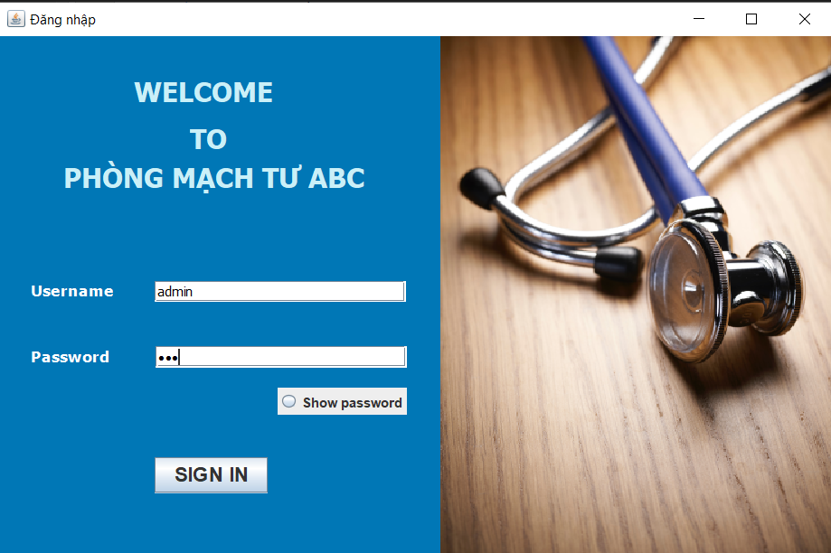 |  |  |  |  |  |  |  | (Màn hình phụ 1) | (Màn hình phụ 2) | (Màn hình phụ 3)

 | Tester nhập |  |  |  |  | Dev nhập
STT | Case Study | Status | Desciprtion | Bug Date | Tester | Fix Date | Dev
1 | Kiểm tra màn hình đăng nhập | OK | Kiểm tra kích thước chữ, kiểu chữ, kích thước button, checkbox, textbox,… | 15/06/2022 | Lan
2 | Kiểm tra xem nhập sai mật khẩu hệ thống có báo lỗi sai mật khẩu không | OK | Nhập user name và password khác vào textbox -> kiểm tra xem hệ thống có lỗi sai mật khẩu không | 15/06/2022 | Lan
3 | Kiểm tra xem nhập sai tên đăng nhập hệ thống có báo lỗi sai mật khẩu không | OK | Nhập user name khác và password vào textbox -> kiểm tra xem hệ thống có lỗi sai tên đăng nhập không | 15/06/2022 | Lan
4 | Kiểm tra xem có hiển thị password khi ấn checkbox show password | OK | Nhập user name và password vào textbox -> chọn check show password | 15/06/2022 | Lan

